Pergola
ISOTRA a.s.
Bílovecká 2411/1, 746 01 Opava |  |  |  |  |  |  |  |  |  | TEL.: +420 553 685 101 | FAX: +420 553 685 110 |  |  |  |  |  | www.isotra.cz
Objednávkový formulář Pergola
Pergola látková - LUKA

Objednávka |  |  |  |  |  |  |  |  |  | Objednatel
Číslo zakázky: |  |  |  |  |  |  |  |  |  | IČ:
 |  |  |  |  |  |  |  |  |  | DIČ:
Objednáno dne: |  |  |  |  |  |  |  |  |  | Fakturační adresa:

Telefon:
 |  |  |  |  |  |  |  |  |  | Dodací adresa:
Termín dodání:

Pozice | Počet ks | Zkr.2 výrobku | Typ výrobku | Šířka (mm) | Výška = výsuv (mm) | Rozměr H1 (mm) | Rozměr H2 (mm) | Ovládání umístění | Ovládání typ | Barva látky | Barva lakovaných komponentů | Krycí profil | Uchycení | Typ stojky - dodatečná | Spojení střechy | Al stříška | Osvětlení
1 | 2 | 3 | 4 | 5 | 6 | 7 | 8 | 9 | 10 | 11 | 12 | 13 | 14 | 15 | 16 | 17 | 18

Poznámka k zakázce:

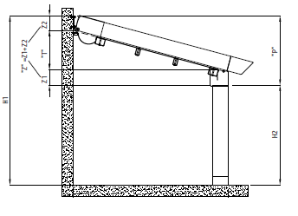
Vysvětlivky: |  |  |  |  |  |  |  | Výpočty : |  |  | P = Z + T
6) zadejte výšku = výsuv (vyložení pergoly) v mm |  |  |  |  |  |  |  | Pergola LUKA S : Z=Z1+Z2, tj.250mm |  |  | P = 250 + T
7) zadejte rozměr H1 = celkovou výšku pergoly* |  |  |  |  |  |  |  | Pergola LUKA M : Z=Z1+Z2; tj.280mm |  |  | P = 280 + T
8) zadejte rozměr H2 = podchodnou výšku pergoly* |  |  |  |  |  |  |  |  |  |  | P = H1 - H2
max.výška H2 pro Pergolu LUKA S = 2,5m. |  |  |  |  |  |  |  | P - minimální sklon pergoly
max.výška H2 pro Pergolu LUKA M = 3m. |  |  |  |  |  |  |  | Z - výška profilu
* zadejte rozměr H1 a hodnotu H2 dopočtěte dle listu "Výpočet sklonu" nebo opačně |  |  |  |  |  |  |  | T - sklon látky
9) zadejte ovládání umístění z pohledu na pergolu z exteriéru
 |  |  |  |  |  |  |  | viz.list "Výpočet sklonu"

Platnost od: 01.03.2020 |  |  |  |  |  |  |  |  |  |  |  |  |  |  |  |  | Pro veškeré obchodní vztahy platí ustanovení Všeobecných obchodních podmínek společnosti ISOTRA a.s. v platném znění, pokud není stanoveno jinak.

POKYNY PERGOLA
Objednávkový formulář Pergola

Zkr.2výrobku
zkratka | název | poznámka
LUKA S | Pergola látková |  | Pergola látková - LUKA S
LUKA S/D | Pergola látková |  | přední pohled |  | boční pohled
LUKA M | Pergola látková
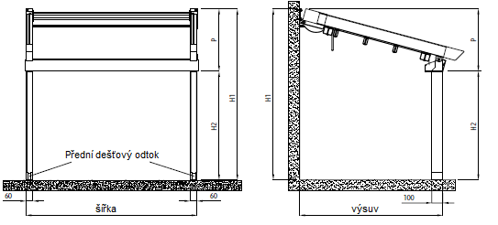
LUKA M/D | Pergola látková

typ výrobku
zkratka | název | poznámka
LUKA S | Pergola látková small | malá
LUKA S/D | Pergola látková small double | malá dvojitá
LUKA M | Pergola látková medium | střední
LUKA M/D | Pergola látková medium double | střední dvojitá

Ovládání umístění
zkratka | název | poznámka
L | Vlevo
P | Vpravo
L/P | Vlevo i vpravo | varianta pouze pro pergoly double - dvojité

Ovládání typ
zkratka | název | poznámka
MV50 | motor Vectran 50 WT
Msio | motor Sunilus iO 50/12 |  | Pergola látková - LUKA M
MA50 | motor Altus 50 RTS |  | přední pohled |  | boční pohled
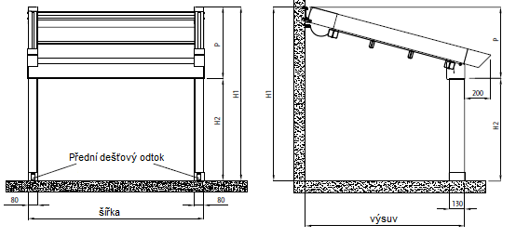
M2xV50SJ | 2 motory Vectran 50WT + synchronizační jednotka | varianta pouze pro pergoly double - dvojité

Barva látky
zkratka | název | poznámka
2012C | látka S 502-2012C GREEN BEIGE
2135C | látka S 502-2135C GREY BEIGE
2137C | látka S 502-2137C DARK BROWN
2138C | látka S 502-2138C METALLIC GOLD
2141C | látka S 502-2141C LIGHT BROWN
2148C | látka S 502-2148C BROWN
2152C | látka S 502-2152C METALLIC BROWN
2158C | látka S 502-2158C LIGHT GREEN
2167C | látka S 502-2167C DARK GREY
2168C | látka S 502-2168C METALLIC GREY
2171C | látka S 502-2171C LIGHT GREY
50265C | látka S 502-50265C DARK BEIGE
50668C | látka S 502-50668C DARK GREEN
50669C | látka S 502-50669C GREEN BROWN
50671C | látka S 502-50671C SANDY
50674C | látka S 502-50674C LIGHT YELLOW
8102C | látka S 502-8102C WHITE
8255C | látka S 502-8255C RED
8284C | látka S 502-8284C BORDO
8341C | látka S 502-8341C IVORY
8450C | látka S 502-8450C ANTHRACITE
8861C | látka S 502-8861C BEIGE
716739 | látka SO 716739 BROWN
716833 | látka SO 716833 GREY
78410 | látka SO 78410 WHITE
78683 | látka SO 78683 BEIGE

Barva lakovaných komponentů
zkratka | název | poznámka
1013RAL | RAL žlutá ( ústřicová ) 1013 | standard
9003RAL | RAL bílá 9003 | standard
V02RAL | RAL bronzová matná | standard
V05RAL | RAL černá pískovaná | standard
V01RAL | RAL perleťově stříbrná | standard pro pergolu LUKA M a LUKA M/D
1003RAL | RAL žlutá ( signální ) 1003
1014RAL | RAL žlutá ( slonovinová ) 1014
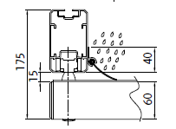
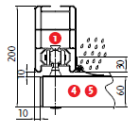
1015RAL | RAL žlutá ( slonová kost ) 1015 |  | Krycí profil pro pegolu LUKA S |  |  | Krycí profil pro pegolu LUKA M
1021RAL | RAL žlutá ( řepková ) 1021
2001RAL | RAL oranž ( červenooranž. ) 2001
2003RAL | RAL oranž ( pastelová ) 2003
3000RAL | RAL červená ( ohnivá ) 3000
3005RAL | RAL červená ( vínová ) 3005
3020RAL | RAL červená (dopravní) 3020
5003RAL | RAL modrá ( safírová ) 5003
5005RAL | RAL modrá ( signální ) 5005
5009RAL | RAL modrá ( azurová ) 5009
5011RAL | RAL modrá ( ocelově modrá ) 5011
5014RAL | RAL modrá ( sivá ) 5014
5015RAL | RAL modrá ( nebeská ) 5015 |  | Uchycení pro Pergolu LUKA S
6002RAL | RAL zelená ( listová ) 6002 |  |  | držák do stěny |  | držák do stropu
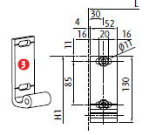
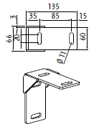
6003RAL | RAL zelená ( olivová ) 6003
6005RAL | RAL zelená ( mechově ) 6005
6010RAL | RAL zelená ( trávová ) 6010
6019RAL | RAL zelená ( bílozelená ) 6019
6021RAL | RAL zelená ( bledězelená ) 6021
7001RAL | RAL šedá ( stříbřitě ) 7001
7009RAL | RAL šedá ( trávová ) 7009
7011RAL | RAL šedá ( ocelověšedá ) 7011
7015RAL | RAL šedá břidlicová 7015
7016RAL | RAL šedá ( antracit ) 7016
7021RAL | RAL šedá ( černošedá ) 7021
7024RAL | RAL šedá ( grafitová ) 7024
7035RAL | RAL šedá ( světlešedá ) 7035 |  | Uchycení pro Pergolu LUKA M
7044RAL | RAL šedá ( hedvábná ) 7044 |  |  | držák do stěny
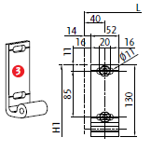
8003RAL | RAL hnědá ( hliněnka ) 8003
8011RAL | RAL hnědá ( ořechová ) 8011
8012RAL | RAL hnědá ( červenohnědá ) 8012
8014RAL | RAL hnědá ( sépiová ) 8014
8017RAL | RAL hnědá ( čokoláda ) 8017
8019RAL | RAL hnědá ( šedohnědá ) 8019
9001RAL | RAL bílá ( krémová ) 9001
9005RAL | RAL černá (tmavočerná) 9005
9006RAL | RAL stříbrná 9006

Krycí profil
zkratka | název | poznámka
A | Ano
N | Ne |  |  | Stojka 100/60 pro pergolu LUKA S |  | Stojka 130/80 pro pergolu LUKA M
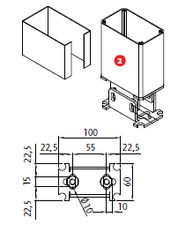
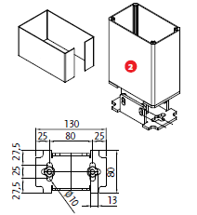
Uchycení
zkratka | název | poznámka
STR | strop | pro pergolu LUKA S a LUKA S/D
S | stěna

Typ stojky - dodatečná
zkratka | název | poznámka
0 | Není - dodáno bez stojky
100/60 | Stojka 100/60
130/80 | Stojka 130/80

Spojení střechy
zkratka | název | poznámka
A | Ano | varianta pouze pro pergoly double - dvojité
N | Ne

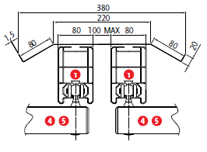
Al stříška |  |  | Spojení střechy pro pergolu LUKA S |  | Spojení střechy pro pergolu LUKA M
zkratka | název | poznámka
N | Ne
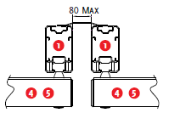
A<3m | Ano do 3m výsuv | pro pergolu LUKA S a LUKA S/D
A>3m | Ano nad 3m výsuv | pro pergolu LUKA S a LUKA S/D
A<4m | Ano do 4m výsuv | pro pergolu LUKA M a LUKA M/D
A>4m | Ano nad 4m výsuv | pro pergolu LUKA M a LUKA M/D

Osvětlení
zkratka | název | poznámka
0 | Není
Lp | LED pásek - přední profil | nutno doobjednat zdroj 6-015913-0000 + propoj.kabel 6-015915-0000
L | LED osvětlení = bodovky - přední profil | nutno doobjednat zdroj 6-015913-0000 + sada napájení 6-015917-0000 + 6-015380-0000
LL | LED lišta - posuvný profil | nutno doobjednat zdroj 6-015913-0000

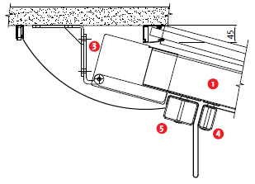
 |  |  | Al stříška
Platnost od: 01.03.2020

 |  |  | Al stříška
 |  |  | vodící profil
 |  |  | stojka
 |  |  | držák stěna
 |  |  | posuvný profil středový
 |  |  | posuvný profil koncový
 |  |  | okapový profil

